系统概述
行动面板系统 系统概述

一、设计目的

 | 模拟器采用线下桌游的规则，利用面板区分需要从场景中交互的行动和从卡片中交互的行动。
 | 采用面板的形式为玩家明确游戏的基本玩法，提示玩家可进行的操作。
 | 增强玩家互动感，保持桌游体验的同时降低规则门槛。
 | 减少“口胡”占比，规范游玩体验。

二、设计概述

 | 1、功能入口

 |  | 游戏开始时，主要行动面板固定出现在场景右下方固定位置，不随地图移动。
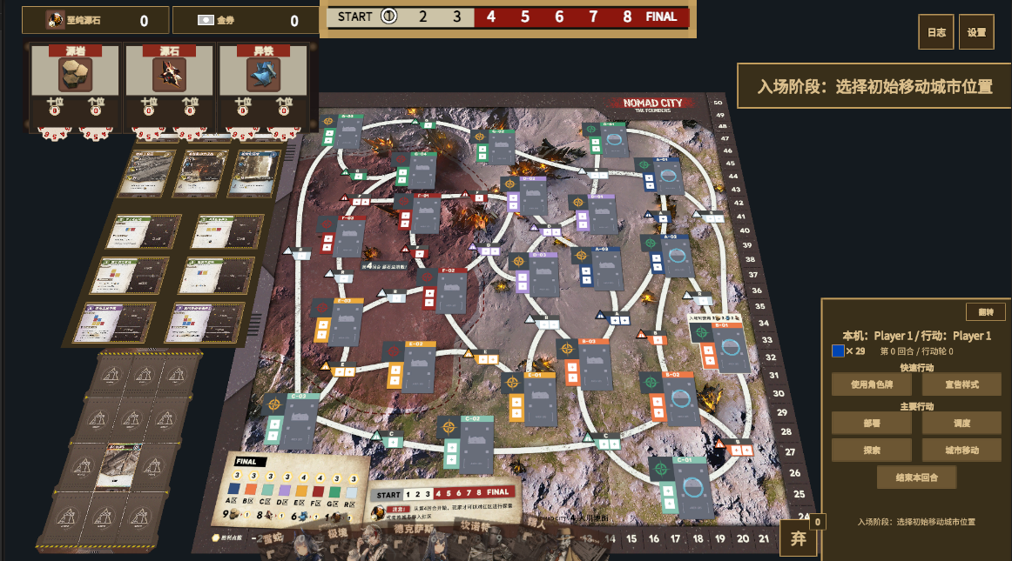

 | 2、快速行动

 |  | 每个行动轮的快速行动不限次数，可以连续行动。
 |  | 快速行动不占用主要行动次数，且可以在主要行动前、主要行动后执行。
 |  | 快速行动不能在执行主要行动时执行。

 |  | 注：若角色牌只盖放一张则每回合只能使用一次角色牌

 |  | ①、使用角色牌

 |  |  | 每个回合只能使用一次角色牌面上的策略或计谋。
 |  |  | 若使用角色牌玩家为起始玩家，则可以依次使用两种效果，也可以只选择一种效果触发。
 |  |  | 在同一张角色牌全部结算完成之前不允许进行其他操作，仅允许观察场面信息。

 |  | ②、宣告样式

 |  |  | 宣告样式接入样式系统独立执行。

 | 3、主要行动

 |  | 每个行动轮拥有一次主要行动次数。
 |  | 主要行动分多个类型，如无特殊说明则均耗费一次主要行动次数。

 |  | ①、部署

 |  |  | 执行此行动时，玩家可以放置一个影响力。
 |  |  | 放置影响力需要消耗一个玩家自身影响力，并在地图上对应地点放置一个3D影响力模型。
 |  |  | 放置影响力需要遵循合法地块：即该影响力空位没有影响力（无论敌我），或若影响力空位在资源点上，需要已经防止过资源点指示物且没有其他玩家移动城市停靠。

 |  | ②、调度

 |  |  | 执行此行动时，玩家可以移动至多两个已放置的影响力。
 |  |  | 放置影响力同样遵循合法地块规则。

 |  | ③、探索

 |  |  | 执行此行动时，玩家可以通过支付路费来探索一个未放置资源点指示物的地块。
 |  |  | 若金票不足以支付路费时（最短路径每个航道2金券，若有影响力则无需支付），弹出提示并取消探索。

 |  | ④、城市移动

 |  |  | 执行此行动时，玩家可以花费3个源石碎片并选择一个与移动城市相邻的地块移动。
 |  |  |  | 注：相邻地块指通过一条航道与当前城市所在地连接的地块。
 |  |  | 城市移动需要目的地没有其他城市。
 |  |  | 城市移动途中，航道和目标地块若有其他玩家的影响力则会将它们返回对应玩家手中。

界面说明
行动面板系统 场景说明
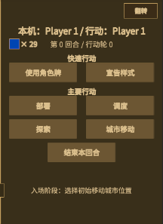

一、信息区域头部说明

 | 第一行从左到右显示本机玩家和当前行动玩家。
 | 第二行下方靠左显示影响力颜色和剩余数量，居中显示当前回合和行动轮。

二、激活面板说明
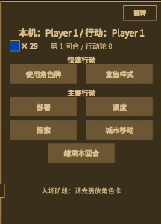
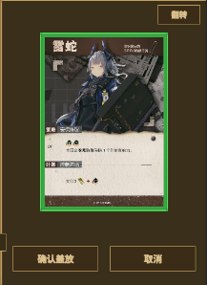
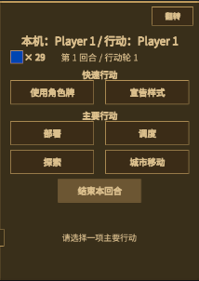

 |  | 入场阶段和每个回合开始阶段，根据信息区域底部说明需要盖放角色卡。
 |  | 拖动手牌区角色卡，将虚影放置到行动面板中，面板变为二次确认。
 |  | 二次确认期间仍然可以继续拖动手牌选择盖放的角色卡。
 |  | 如果没有点击确认，再次拖动角色卡时会取消二次确认面板，回到待盖放页面。
 |  | 点击确认盖放后激活行动面板。

三、通用按钮逻辑说明

 | 1、按钮状态

 |  | 分为未激活 |  |  | 已激活 | 已选中 | 结算中

 | 2、激活逻辑说明 |  |  |  |  |  | 注：结算中按钮颜色略深

 |  | ①入场阶段中、未完成收尾阶段必要操作时

 |  |  | 所有行动按钮都保持未激活状态
 |  |  | 结束本回合 按钮保持未激活状态

 |  | ②本行动轮未完成主要行动时

 |  |  | 主要行动栏按钮保持已激活状态
 |  |  | 结束本回合 按钮变为未激活状态

 |  | ③本行动轮已完成主要行动时

 |  |  | 主要行动栏按钮变为未激活状态
 |  |  | 结束本回合 按钮变为已激活状态

 |  | ④本回合已使用过角色牌时

 |  |  | 使用角色牌变为未激活状态
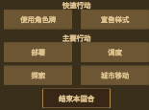
 |  | ⑤采集阶段中

 |  |  | 所有行动按钮都保持未激活状态
 |  |  | 结束本回合 按钮保持已激活状态

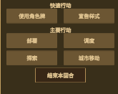
 |  | ⑥收尾阶段中

 |  |  | 所有行动按钮都保持未激活状态
 |  |  | 结束本回合 按钮保持已激活状态

 | 3、点击逻辑说明

 |  | 通用逻辑： |  | 鼠标悬停 已激活 按钮时，按钮变为 已选中 状态；
 |  |  |  | 鼠标点击 已激活 按钮时，按钮从 已选中 状态 缩小一定比例，松开点击时回弹，变为 结算中 状态
 |  |  |  | 使用关闭逻辑退出 结算中 状态时，按钮回到 已激活 状态

 |  | 特殊逻辑： |  | 使用角色牌 按钮没有 结算中 状态，特殊处理见下文 快速行动-使用角色牌

四、通用弹窗说明

 | 1、弹窗类型

 |  | 预览类弹窗 |  | 交互类弹窗

 | 2、弹窗通用的关闭逻辑

 |  | 通过右键、esc、点击关闭按钮关闭。
 |  | 某些按键冲突时改为只能通过点击关闭按钮关闭。
 |  | 必须继续结算的待选不能关闭。

 | 3、交互类弹窗交互逻辑
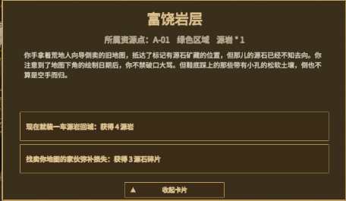

 |  | 注：以探索弹窗为例

 |  | 属于必须结算弹窗，无法关闭。
 |  | 所有选项文字所在按钮都遵循通用点击逻辑。
 |  | 点击收起卡片按钮时，卡片会收起仅保留缩略弹窗，弹窗可以通过再次点击展开。
 |  | 结算完成后自动移除。

五、具体点击反馈

 | 1、快速行动

 |  | ①、使用角色牌

 |  |  | 点击使用角色牌按钮，主要行动面板翻转至背面，显示盖放的角色牌背；点击卡背弹出卡面预览弹窗。
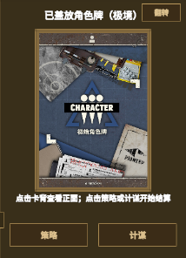
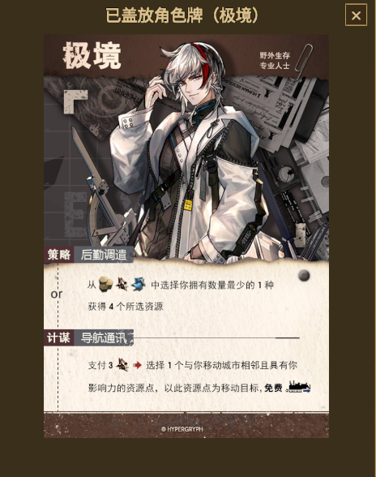

 | 2、主要行动

 |  | 主要行动按钮点击后，在场景中显示对应的操作提示。
 |  | 行动面板上的主要行动按钮只能同时选中一个。

 | 3、翻转按钮

 |  | 点击翻转按钮，主要行动面板所有信息全部隐藏，仅保留翻转按钮；面板变为展示提示卡。

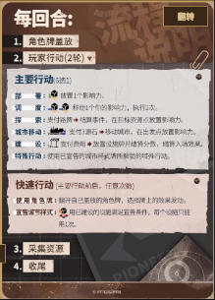
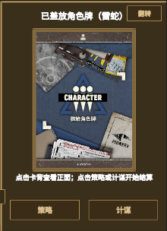

 |  | 在使用角色牌页面点击翻转，面板重新展示主要行动。
 |  | 若已经使用过角色牌效果，则点击翻转重新展示的同时，结束角色牌的效果结算。

 | 4、结束按钮

 |  | 结束本回合按钮点击后，进入下一个阶段；游戏阶段包括入场阶段、主要行动阶段、采集阶段、收尾阶段。
 |  | 若未完成该阶段必须进行的操作，则结束本回合按钮不可点击。

场景说明
行动面板系统 场景说明

一、使用角色牌

 | 点击使用角色牌，选择使用角色的策略或计谋后，开始处理角色牌效果。

 | 1、涉及影响力的放置、移动、移除时，从地图上选择合法点位。

 |  |  |  | 雷蛇-策略
 | 2、涉及单次获取资源、单次收取资源、交易资源时，弹出窗口。
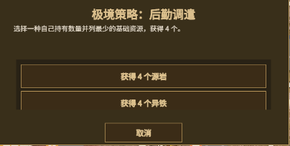

 |  |  |  | 极境-策略

 | 3、涉及牌堆变更时，从建设卡区选择要处理的卡。
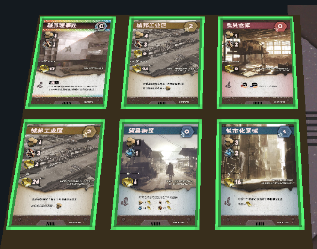
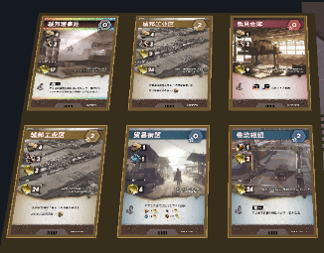

 |  |  |  |  | 德克萨斯-策略

 | 4、涉及城市移动时，从地图上选择合法点位。
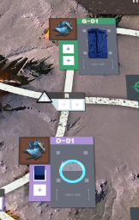
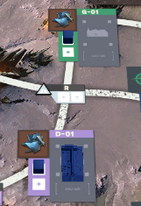

 |  |  | 极境-计谋

二、部署

 | 1、点击部署按钮，影响力数量支持部署时，此时提示系统弹出提示选择，地图上的合法地点循环闪烁示意。
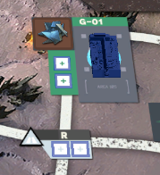
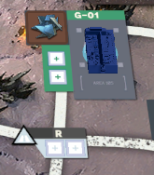
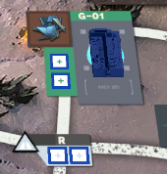

 | 2、点击弹出二次确认提示，告知剩余影响力个数；选择的地点继续闪烁，其余地点变为常态。
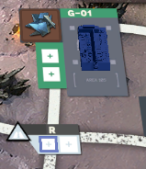

 |  | 注：点击地图空白区域或其他合法区域，可重新选择

 | 3、再次点击同一影响力方格，可确认部署，消耗一个影响力、一次主要行动次数在地图上部署一个3D影响力模型。

 |  | 注：部署后的影响力不视为合法地点

三、调度

 | 1、点击调度按钮，提示系统弹出提示，同时场景可调度影响力亮起。

 | 2、此时点击自己部署在地图上的影响力，可以将已部署的3D影响力模型移动到其他合法地点，合法地点闪烁示意。
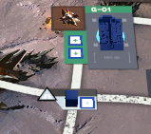

 |  | 注：点击地图空白区域或其他合法区域，可重新选择

 | 3、点击目标地点弹出二次确认提示；目标地点继续闪烁，其余地点变为常态。

 | 4、首次移动后，提示系统弹出提示，弹窗系统给出分支是否选择继续调度第二个影响力。



 | 若选择 取消 ，则提示调度已完成，消耗一次主要行动次数。

 | 若选择 再次调度，则提示第二次调度，回到1的逻辑，可重复调度移动过的影响力；这次调度完成后直接结算，提示调度已完成，消耗一次主要行动次数。

四、探索

 | 1、点击探索按钮，提示系统弹出提示，同时场景可探索地块亮起。

 | 2、此时点击地块中心提示圆，其余提示圆关闭，系统自动计算最少成本所需金券，并弹出提示。

 |  | 注：点击地图空白区域可重新选择

 | 3、再次点击提示圆确认后，抽取对应颜色的事件卡结算效果。

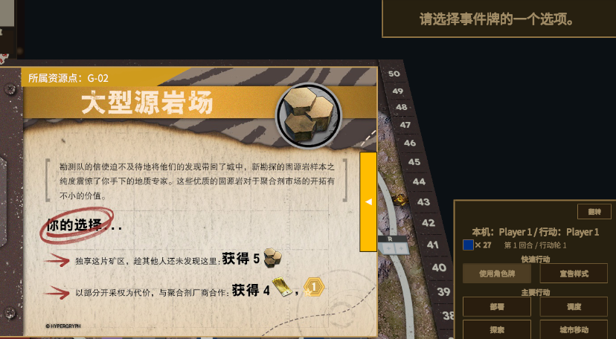

 | 4、结算完成后，提示探索已完成，自动消耗一次主要行动次数。

五、城市移动

 | 1、点击城市移动按钮，提示系统弹出提示，同时场景可移动地块亮起。

 | 2、此时点击地块中心提示圆，其余提示圆关闭，系统给出所需的资源，并弹出提示。

 | 3、再次点击提示圆确认后，自动支付。

 |  | 若此时资源不足以支付 ，则提示无法支付，不消耗主要行动次数。

 |  | 若此时资源足够支付，则提示城市移动完成，玩家的3D城市模型移动到目标地点，消耗一次主要行动次数。

 |  | 若成功移动，且移动到的是未探索地点，则继续执行探索逻辑，不弹出移动完成弹窗，消耗一次主要行动次数。

